Sheet1
入库清单 |  |  |  |  | 箱单信息
义乌新库房地址：雪峰西路751号（高德导航义乌华鼎锦纶股份有限公司院里）接货电话：18072363466 上班时间：早8.30到晚19点， 收货人（客户代码CZ3187） |  |  | 客户代码:CZ3187
 |  |  | 运输方式:TIR卡航

 |  |  | CZ3187-0428-18

序号 | 产品信息 | 外箱箱唛 |  | 数量 | 图片 | 重量 | 体积 | 产品名 | 材质
1 | 40002-Y07U0001-A01 手办盒-4层 | CZ3187-0428-18/1 |  | 10 | 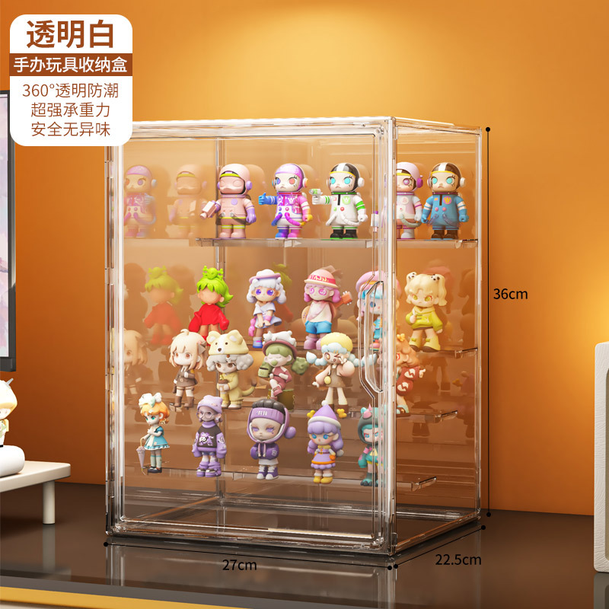 | 53.2 | 0.22 | 收纳盒 | 塑料
 |  | CZ3187-0428-18/2 |  | 10
 |  | CZ3187-0428-18/3 |  | 10
 |  | CZ3187-0428-18/4 |  | 10
2 | 33645-Y07U0003-B01玩具收纳盒2个装 | CZ3187-0428-18/5 |  | 5 | 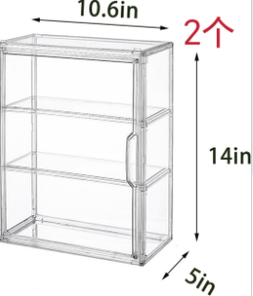 | 69 | 0.33
 |  | CZ3187-0428-18/6 |  | 5
 |  | CZ3187-0428-18/7 |  | 5
 |  | CZ3187-0428-18/8 |  | 5
 |  | CZ3187-0428-18/9 |  | 5
 |  | CZ3187-0428-18/10 |  | 5
3 | 37248-Y07U0001-B01玩具收纳盒1个装 | CZ3187-0428-18/11 |  | 10 | 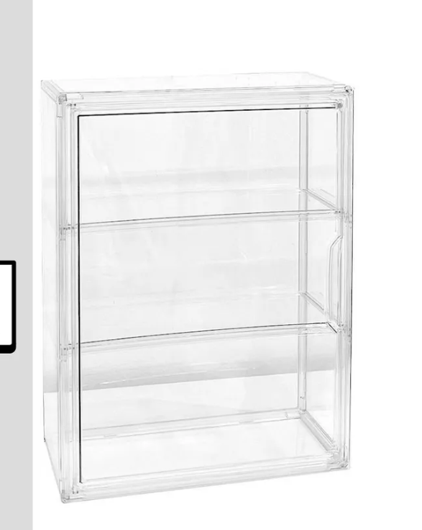 | 91.2 | 0.45
 |  | CZ3187-0428-18/12 |  | 10
 |  | CZ3187-0428-18/13 |  | 10
 |  | CZ3187-0428-18/14 |  | 10
 |  | CZ3187-0428-18/15 |  | 10
 |  | CZ3187-0428-18/16 |  | 10
 |  | CZ3187-0428-18/17 |  | 10
 |  | CZ3187-0428-18/18 |  | 10

 |  |  |  |  |  | 总重量 | 总体积 | 密度
 |  |  |  |  |  | 213.4 | 1 | 213.40

